Estadísticas
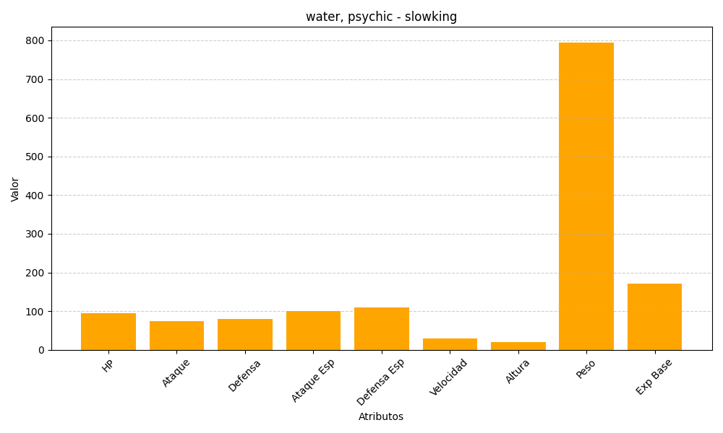
ID | Nombre | Tipo | HP | Ataque | Defensa | Ataque Especial | Defensa Especial | Velocidad | Altura | Peso | Experiencia Base
199 | slowking | water, psychic | 95 | 75 | 80 | 100 | 110 | 30 | 20 | 795 | 172

